Лист1
 |  | Магазин «Бисер, Бусинка, Страз» чешский бисер оптом, с доставкой по России http://biser-businka-strass-18.com http://okeanbusin.ru |  |  | опт: +7 499 157-6590 опт: +7 499 157-3151 заказ отправлять на адрес: optotdel18@yandex.ru
 |  |  |  |  |  |  | сумма заказа:
 |  |  |  |  |  |  | 0.00
Бланк-заказа: |  | Бусины со стразами, Рондели |  |  |  |  | 140
ФИО, организация, адрес: |  |  |  |  |  |  | 73
Контактный телефон:

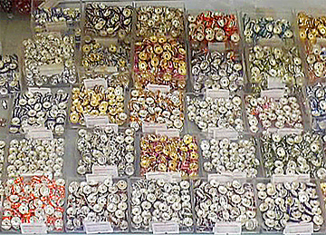
Изображение | Артикул | Размеры | Упаковка | Цена, $ | Наличие | количество заказа
Бусины со стразами |  |  |  |  |  |  | Витрина с ронделями в ассортименте
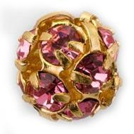 | Бусина со стразами 001 | 8 мм | 6 шт | 2.04
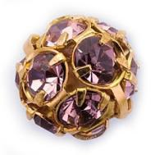 | Бусина со стразами 002 | 8 мм | 6 шт | 2.04
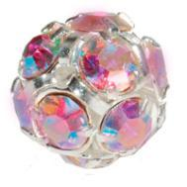 | Бусина со стразами 003 | 8 мм | 6 шт | 2.04
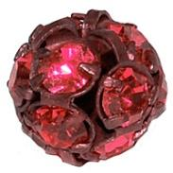 | Бусина со стразами 004 | 8 мм | 6 шт | 2.04
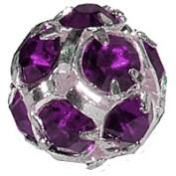 | Бусина со стразами 005 | 8 мм | 6 шт | 2.04
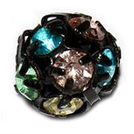 | Бусина со стразами 006 | 8 мм | 6 шт | 2.04
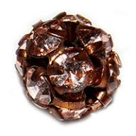 | Бусина со стразами 007 | 8 мм | 6 шт | 2.04
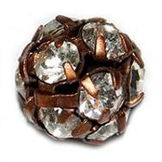 | Бусина со стразами 008 | 8 мм | 6 шт | 2.04
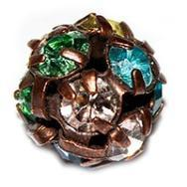 | Бусина со стразами 009 | 8 мм | 6 шт | 2.04
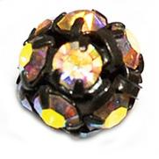 | Бусина со стразами 010 | 8 мм | 6 шт | 2.04
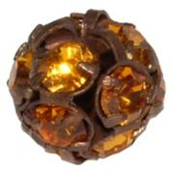 | Бусина со стразами 011 | 8 мм | 6 шт | 2.04
Бусины-рондели
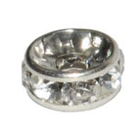 |  | 8х3,5 мм | 10 шт | 0.95
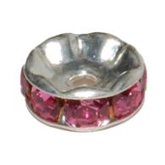 |  | 6х3 мм | 20 шт | 1.16
 |  | 8х3,5 мм | 10 шт | 0.95
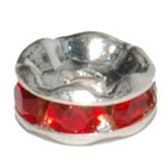 |  | 8х3,5 мм | 10 шт | 0.95
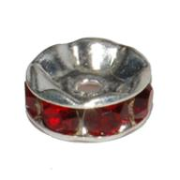 |  | 8х3,5 мм | 10 шт | 0.95
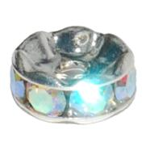 |  | 6х3 мм | 20 шт | 1.16
 |  | 8х3,5 мм | 10 шт | 0.95
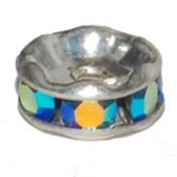 |  | 6х3 мм | 20 шт | 1.16
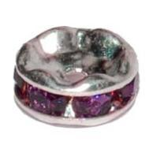 |  | 8х3,5 мм | 10 шт | 0.95
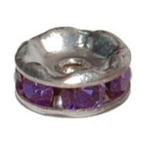 |  | 8х3,5 мм | 10 шт | 0.95
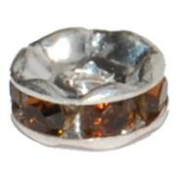 |  | 6х3 мм | 20 шт | 1.16
 |  | 8х3,5 мм | 10 шт | 0.95
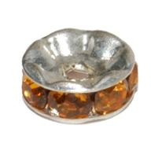 |  | 6х3 мм | 20 шт | 1.16
 |  | 8х3,5 мм | 10 шт | 0.95
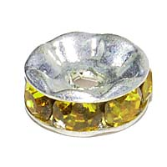 |  | 8х3,5 мм | 10 шт | 0.95
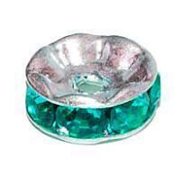 |  | 8х3,5 мм | 10 шт | 0.95
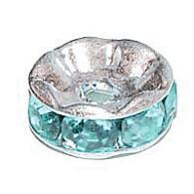 |  | 8х3,5 мм | 10 шт | 0.95
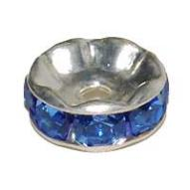 |  | 8х3,5 мм | 10 шт | 0.95
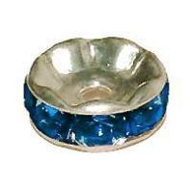 |  | 8х3,5 мм | 10 шт | 0.95
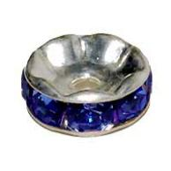 |  | 8х3,5 мм | 10 шт | 0.95
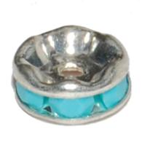 |  | 8х3,5 мм | 10 шт | 0.95
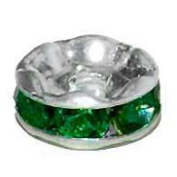 |  | 8х3,5 мм | 10 шт | 0.95
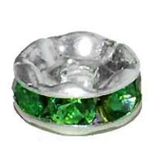 |  | 8х3,5 мм | 10 шт | 0.95
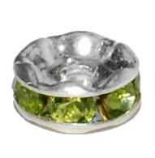 |  | 6х3 мм | 20 шт | 1.16
 |  | 8х3,5 мм | 10 шт | 0.95
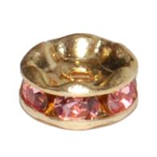 |  | 6х3 мм | 20 шт | 1.16
 |  | 8х3,5 мм | 10 шт | 0.95
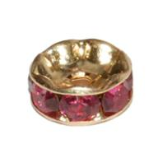 |  | 6х3 мм | 20 шт | 1.16
 |  | 8х3,5 мм | 10 шт | 0.95
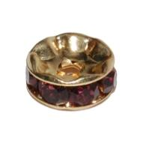 |  | 8х3,5 мм | 10 шт | 0.95
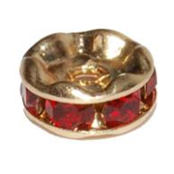 |  | 6х3 мм | 20 шт | 0.95
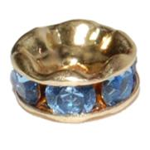 |  | 6х3 мм | 20 шт | 1.16
 |  | 8х3,5 мм | 10 шт | 0.95
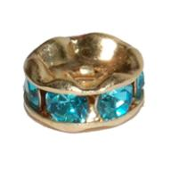 |  | 6х3 мм | 20 шт | 1.16
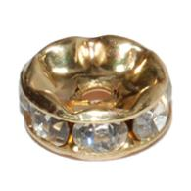 |  | 6х3 мм | 20 шт | 1.16
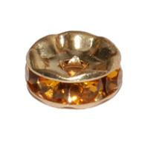 |  | 6х3 мм | 20 шт | 1.16
 |  | 8х3,5 мм | 10 шт | 0.95
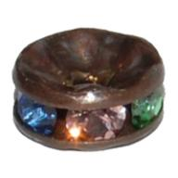 |  | 6х3 мм | 20 шт | 1.16
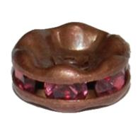 |  | 6х3 мм | 20 шт | 1.16
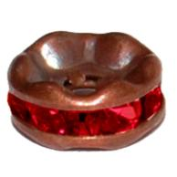 |  | 6х3 мм | 20 шт | 1.16
 |  | 6х3 мм | 2 шт | 1.16

сумма заказа: |  |  |  |  |  | 0.00

